Estadísticas
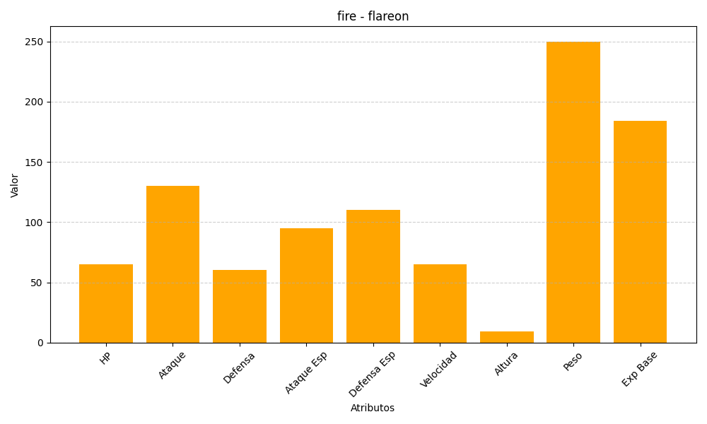
ID | Nombre | Tipo | HP | Ataque | Defensa | Ataque Especial | Defensa Especial | Velocidad | Altura | Peso | Experiencia Base
136 | flareon | fire | 65 | 130 | 60 | 95 | 110 | 65 | 9 | 250 | 184

